Hoja1
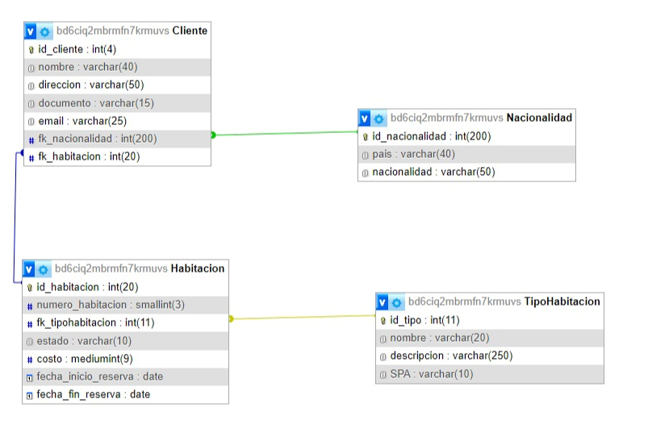
Bases de Datos Hotel Spa Arenas Blancas

 | Nacionalidad |  | Habitacion | TipoHabitacion | Nacionalidad
 | id_nacionalidad |  | id_habitacion | id_tipo | id | pais | nacionalidad
 | pais |  | numero_habitacion | nombre | 1 | Argentina | argentino
 | nacionalidad |  | fk_tipohabitacion | descripcion | 2 | Brasil | brasileño
 |  |  | estado | SPA | 3 | Chile | chileno
 |  |  | costo |  | 4 | Perú | peruano
 | Cliente |  | fecha_inicio_reserva |  | 5 | Uruguay | uruguayo
 | id_cliente |  | fecha_fin_reserva
 | nombre |  |  |  | Cliente
 | direccion |  |  |  | id_cliente | nombre | direccion | documento | email | fk_nacionalidad | fk_habitacion
 | documento |  |  |  | 1 | Jesica Altieri | Zelarrayan 9870, CABA | 35162783 | jesi.altieri@gmail.com | 1 | 2
 | email |  |  |  | 2 | Juana de Arco | La calle 1234, Caba | 22345876 | juana@juana.gmail.com | 1 | 14
 | fk_nacionalidad |  |  |  | 4 | Adriana Guido | Fonrouge 9870, CABA | 18098233 | adri_guido@gmail.com | 4 | 6
 | fk_habitacion |  |  |  | 8 | Jorge Suarez | 12 nro 348 La Plata | 33245786 | jorge@jorge.com.ar | 1 | 10
 |  |  |  |  | 9 | Irma Sanchez | 12 nro 348 La Plata | 33245786 | irma@irma.com.ar | 1 | 12
 |  |  |  |  | 11 | Juan Manuel | calle 8 5698 | 32236569 | juanmanuel@gmail.com | 2 | 5

 |  |  |  |  | TipoHabitacion
 |  |  |  |  | idTipo | nombre | descripcion | SPA
 |  |  |  |  | 1 | Standard | 4 huespedes | no
 |  |  |  |  | 2 | Deluxe | 2 huespedes | no
 |  |  |  |  | 3 | Suite | 2 huespedes | si

 |  |  |  |  | Habitacion
 |  |  |  |  | id_habitacion | numero_habitacion | fk_tipohabitacion | estado | costo | fecha_inicio_reserva | fecha_fin_reserva
RELACIONES |  |  |  |  | 1 | 101 | 1 | Disponible | 60000 | NULL | NULL
 |  |  |  |  | 2 | 102 | 1 | Ocupada | 60000 | 2024-07-03 | 2024-07-13
CLIENTE | UNO A MUCHOS | NACIONALIDAD |  |  | 3 | 103 | 1 | Disponible | 60000 | NULL | NULL
HABITACION | UNO A MUCHOS | TIPO HABITACION |  |  | 4 | 104 | 1 | Disponible | 60000 | NULL | NULL
 |  |  |  |  | 5 | 201 | 2 | Ocupada | 90000 | 2024-07-02 | 2024-07-20
 |  |  |  |  | 6 | 202 | 2 | Ocupada | 90000 | 2024-06-24 | 2024-07-13

